Solicitudes Abril-Junio 2022
Dirección General de Ética e Integridad Gubernamental

Solicitudes Recibidas por la OAI Trimestre Abril-Junio 2022

 | Solicitud via correspondencia o correo electronico | PORTAL SAIP | 311 | Otras
Recibidas | 3 | 19 | 0 | 0
Respondidas dentro del plazo establecido | 0 | 19 | 0 | 0
Rechazadas | 0 | 0 | 0 | 0
Uso de Prórroga Excepcional | 0 | 0 | 0 | 0
Remitidas a otra institución (Art. 16 del Decreto No. 130-05) | 0 | 5 | 0 | 0
Solicitudes en proceso | 0 | 1 | 0 | 0

 | Angela Maria Comas Sánchez Responsable de Acceso a la Información.

Tabla estadística
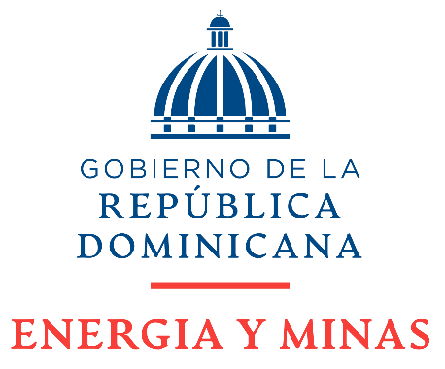

MINISTERIO DE ENERGÍA Y MINAS (MEM)
Estadísticas solicitudes recibidas OAI
ABRIL - JUNIO 2023

Medio de solicitud | Recibidas | Respondidas dentro del plazo establecido | Rechazadas | Uso de Prórroga Excepcional | Remitidas a otra institución (Art. 16 del Decreto No. 130-05) | Solicitudes en proceso
Solicitud via correspondencia o correo electronico | 3 | 0 | 0 | 0 | 0 | 0
PORTAL SAIP | 19 | 19 | 0 | 0 | 5 | 1
311 | 0 | 0 | 0 | 0 | 0 | 0
Otras | 0 | 0 | 0 | 0 | 0 | 0
Total | 19 | 19 | 0 | 0 | 3 | 1

